AHP
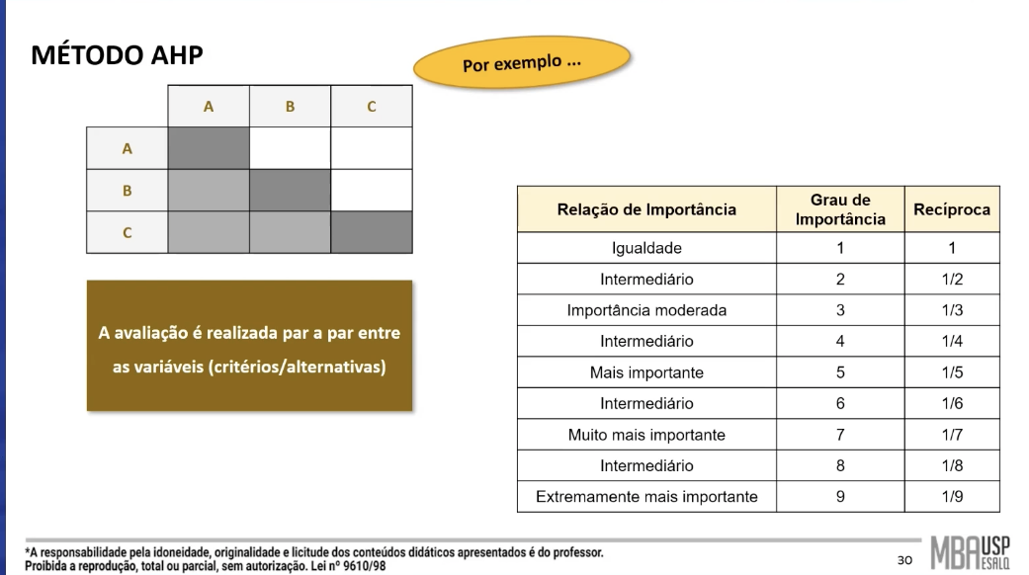
Matriz de Decisão
Alternativas | Acurácia | Sensibilidade | Precisão | AUC | Todos critérios monotônicos de Lucro (Benefício)
Logístico Binário Normal | 0.9167 | 0.8571 | 0.8000 | 0.8778
SVM Normal | 0.8333 | 0.6000 | 0.6923 | 0.7556
Decision Tree Normal | 0.8333 | 0.6000 | 0.6923 | 0.7556
Gradient Boosting Normal | 0.8000 | 0.7857 | 0.5500 | 0.7375
Naive Bayes Normal | 0.2667 | 0.8000 | 0.2264 | 0.6111
Logístico Binário Balanceada | 0.9000 | 0.7647 | 0.8667 | 0.8889
SVM Balanceada | 0.8500 | 0.8667 | 0.6500 | 0.8556
Decision Tree Balanceada | 0.8167 | 0.6667 | 0.6250 | 0.7667
Gradient Boosting Balanceada | 0.8167 | 0.8000 | 0.6000 | 0.7625
Naive Bayes Balanceada | 0.2333 | 0.6000 | 0.1837 | 0.3556
Soma | 7.2667 | 7.3409 | 5.8864 | 7.3669

Matriz de Decisão Normalizada
Alternativas | Acurácia | Sensibilidade | Precisão | AUC
Logístico Binário Normal | 0.1261 | 0.1168 | 0.1359 | 0.1192
SVM Normal | 0.1147 | 0.0817 | 0.1176 | 0.1026
Decision Tree Normal | 0.1147 | 0.0817 | 0.1176 | 0.1026
Gradient Boosting Normal | 0.1101 | 0.1070 | 0.0934 | 0.1001
Naive Bayes Normal | 0.0367 | 0.1090 | 0.0385 | 0.0830
Logístico Binário Balanceada | 0.1239 | 0.1042 | 0.1472 | 0.1207
SVM Balanceada | 0.1170 | 0.1181 | 0.1104 | 0.1161
Decision Tree Balanceada | 0.1124 | 0.0908 | 0.1062 | 0.1041
Gradient Boosting Balanceada | 0.1124 | 0.1090 | 0.1019 | 0.1035
Naive Bayes Balanceada | 0.0321 | 0.0817 | 0.0312 | 0.0483

Relação de Importância - Linha em relação à coluna
 | Acurácia | Sensibilidade | Precisão | AUC
Acurácia | 1 | 5 | 2 | 4
Sensibilidade | 0.20 | 1 | 7 | 3 |  |  | Matriz de Decisão Normalizada
Precisão | 0.50 | 0.14 | 1 | 0.20 |  |  | Alternativas | Acurácia | Sensibilidade | Precisão | AUC | Índice de Preferência Global
AUC | 0.25 | 0.33 | 5 | 1 |  |  | Logístico Binário Normal | 0.0601 | 0.0318 | 0.0126 | 0.0189 | 0.1234
Soma | 1.950 | 6.476 | 15.000 | 8.200 |  |  | SVM Normal | 0.0546 | 0.0223 | 0.0109 | 0.0163 | 0.1041
 |  |  |  |  |  |  | Decision Tree Normal | 0.0546 | 0.0223 | 0.0109 | 0.0163 | 0.1041
 | Acurácia | Sensibilidade | Precisão | AUC | Vetor Prioridade |  | Gradient Boosting Normal | 0.0525 | 0.0292 | 0.0086 | 0.0159 | 0.1061
Acurácia | 0.513 | 0.772 | 0.133 | 0.488 | 0.477 |  | Naive Bayes Normal | 0.0175 | 0.0297 | 0.0036 | 0.0132 | 0.0639
Sensibilidade | 0.103 | 0.154 | 0.467 | 0.366 | 0.272 |  | Logístico Binário Balanceada | 0.0590 | 0.0284 | 0.0136 | 0.0192 | 0.1201
Precisão | 0.256 | 0.022 | 0.067 | 0.024 | 0.092 |  | SVM Balanceada | 0.0557 | 0.0322 | 0.0102 | 0.0184 | 0.1165
AUC | 0.128 | 0.051 | 0.333 | 0.122 | 0.159 |  | Decision Tree Balanceada | 0.0536 | 0.0247 | 0.0098 | 0.0165 | 0.1046
 |  |  |  |  |  |  | Gradient Boosting Balanceada | 0.0536 | 0.0297 | 0.0094 | 0.0164 | 0.1091
 |  |  |  |  |  |  | Naive Bayes Balanceada | 0.0153 | 0.0223 | 0.0029 | 0.0077 | 0.0481

 | Acurácia | Sensibilidade | Precisão | AUC | Soma dos pesos
Acurácia | 0.477 | 1.362 | 0.185 | 0.635 | 2.658 | 5.578
Sensibilidade | 0.095 | 0.272 | 0.647 | 0.476 | 1.491 | 5.472
Precisão | 0.238 | 0.039 | 0.092 | 0.032 | 0.401 | 4.344
AUC | 0.119 | 0.091 | 0.462 | 0.159 | 0.831 | 5.232

 |  |  |  |  | Lambda Maxima | 4.125 | Modelo | Índice de Preferência Global
CR -> Razão de Consistência |  |  |  |  |  |  | Logístico Binário Original | 12.34%
Random Index | 0.9 |  |  |  |  |  | Logístico Binário Balanceada | 12.01%
 |  |  |  |  |  |  | Máquina de Vetores e Suporte Balanceada | 11.65%
CI | 0.0418 |  |  |  |  |  | Gradient Boosting Balanceada | 10.91%
Razão de Consistência | 0.0464 |  |  |  |  |  | Gradient Boosting Original | 10.61%
 |  |  |  |  |  |  | Decision Tree Balanceada | 10.46%
 |  |  |  |  |  |  | Máquina de Vetores e Suporte Original | 10.41%
 |  |  |  |  |  |  | Decision Tree Original | 10.41%
 |  |  |  |  |  |  | Naive Bayes Original | 6.39%
 |  |  |  |  |  |  | Naive Bayes Balanceada | 4.81%

